상품제안서
[락앤락] 모그 스텐 머그컵 500ml | 상품코드: S42699

 |  |  |  |  |  |  | 02-713-8555 | www.synergygift.co.kr
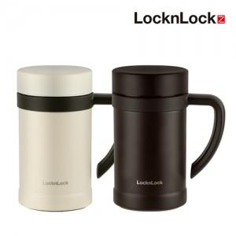

【상세/제작정보】

【인쇄/포장옵션】 | 실크, 레이저, 컬러필름전사 / 포장지포장

【공급단가】 | 수량 | 30~ | 100~ | 500~ | 1,000~ | 3,000~
*VAT별도 | 단가 | 12,900원 | 12,300원 | 11,450원 | 11,230원 | 11,000원

【상품 URL】 | https://www.synergygift.co.kr:443/src/goods_detail.php?gdno=42699

